évolution des pensions
Evolution du nombre de pensions de 2012 à 2022 (droits directs et dérivés, hors militaires et pensions d’orphelins)

 |  | 2012 | 2013 | 2014 | 2015 | 2016 | 2017 | 2018 | 2019 | 2020 | 2021 | 2022
 | Homme droit direct (Vieillesse+invalidité) | 924,280 | 944,579 | 963,675 | 981,204 | 1,000,797 | 1,025,294 | 1,046,925 | 1,066,844 | 1,081,539 | 1,096,513 | 1,111,984
 | Homme droit dérivé (Vieillesse+invalidité) | 73,017 | 76,396 | 79,640 | 82,868 | 85,727 | 89,368 | 93,238 | 96,183 | 98,935 | 101,729 | 103,989
 | Femme droit direct (Vieillesse+invalidité) | 1,486,319 | 1,525,461 | 1,562,572 | 1,596,159 | 1,631,317 | 1,674,238 | 1,718,402 | 1,760,645 | 1,797,721 | 1,839,368 | 1,882,126
 | Femme droit dérivé (Vieillesse+invalidité) | 375,013 | 376,963 | 378,673 | 380,690 | 381,714 | 383,550 | 386,350 | 387,199 | 388,185 | 389,719 | 390,795

âge des pensionnés
Âge des pensionnés (hors militaires et pensions d’orphelins) au 31 décembre 2022

 | Hommes | Hommes | Femmes | Femmes
 | Droits directs Âge moy. 72,7 ans | Droits dérivés Âge moy. 76,6 ans | Droits directs Âge moy. 72,7 ans | Droits dérivés Âge moy. 78,4 ans
24 | 0 | 0 | 0 | 0
25 | 0 | 0 | 0 | 0
26 | 0 | 0 | 0 | 0
27 | 0 | 0 | 1 | 1
28 | 3 | 0 | 1 | 2
29 | 2 | 2 | 1 | 0
30 | 1 | 2 | 2 | 6
31 | 1 | 0 | 4 | 8
32 | 7 | 2 | 9 | 9
33 | 6 | 4 | 12 | 20
34 | 8 | 9 | 29 | 29
35 | 18 | 18 | 21 | 32
36 | 22 | 17 | 56 | 47
37 | 36 | 14 | 67 | 48
38 | 38 | 21 | 92 | 66
39 | 50 | 32 | 126 | 87
40 | 60 | 37 | 141 | 113
41 | 85 | 46 | 214 | 150
42 | 98 | 70 | 221 | 180
43 | 133 | 62 | 271 | 195
44 | 150 | 95 | 322 | 284
45 | 156 | 116 | 395 | 323
46 | 209 | 126 | 484 | 346
47 | 254 | 150 | 634 | 430
48 | 317 | 193 | 948 | 505
49 | 413 | 230 | 1329 | 647
50 | 482 | 291 | 1833 | 765
51 | 590 | 313 | 2542 | 908
52 | 654 | 352 | 3015 | 1029
53 | 832 | 417 | 3615 | 1154
54 | 1004 | 448 | 4260 | 1396
55 | 1451 | 548 | 4831 | 1560
56 | 2071 | 593 | 6004 | 1856
57 | 3675 | 760 | 9210 | 2156
58 | 4943 | 876 | 13696 | 2785
59 | 6646 | 922 | 18833 | 3191
60 | 13003 | 1132 | 25145 | 3613
61 | 20545 | 1280 | 34007 | 4165
62 | 34087 | 1447 | 59441 | 4690
63 | 43373 | 1638 | 76581 | 5505
64 | 48559 | 1822 | 83032 | 6075
65 | 52853 | 2046 | 89372 | 6787
66 | 54771 | 2290 | 89419 | 7449
67 | 56970 | 2498 | 91335 | 8260
68 | 56735 | 2673 | 88551 | 8739
69 | 54592 | 2768 | 85567 | 9131
70 | 53557 | 3060 | 84739 | 9985
71 | 52032 | 3289 | 82920 | 10685
72 | 53037 | 3691 | 84659 | 11693
73 | 53067 | 3993 | 83194 | 12507
74 | 51559 | 4127 | 81074 | 13463
75 | 50451 | 4292 | 78880 | 14243
76 | 46394 | 4162 | 71848 | 14632
77 | 32216 | 3249 | 50505 | 11361
78 | 31057 | 3458 | 49699 | 11966
79 | 29533 | 3431 | 47935 | 12601
80 | 25744 | 3318 | 42290 | 11889
81 | 21052 | 3066 | 35436 | 11034
82 | 20235 | 3232 | 34304 | 12036
83 | 20828 | 3370 | 35478 | 12942
84 | 18697 | 3377 | 32252 | 12913
85 | 16808 | 3353 | 29280 | 12609
86 | 14958 | 3262 | 26871 | 12668
87 | 12417 | 2845 | 23077 | 12210
88 | 10704 | 2685 | 20852 | 12049
89 | 8523 | 2398 | 17843 | 11057
90 | 7435 | 2199 | 15334 | 10555
91 | 5734 | 1773 | 12572 | 9461
92 | 4462 | 1606 | 10743 | 8673
93 | 3380 | 1172 | 8603 | 7011
94 | 2511 | 945 | 6937 | 6177
95 | 1884 | 707 | 5599 | 5107
96 | 1305 | 509 | 4137 | 4036
97 | 953 | 409 | 3182 | 3202
98 | 589 | 244 | 2228 | 2351
99 | 392 | 165 | 1555 | 1777
100 | 254 | 103 | 1037 | 1249
101 | 165 | 71 | 703 | 926
102 | 85 | 37 | 386 | 520
103 | 37 | 21 | 139 | 218
104 | 11 | 5 | 73 | 116
105 | 7 | 3 | 35 | 62
106 | 5 | 2 | 23 | 29
107 | 2 | 0 | 20 | 21
108 | 0 | 0 | 8 | 12
109 | 1 | 0 | 7 | 7

catégorie hiérarchique
Répartition des pensionnés de droit direct (hors militaires) par catégorie hiérarchique en 2022

 |  | FPH | FPT | FPE civils | Ensemble
 | A | 14% | 11% | 52% | 34%
 | B | 30% | 14% | 23% | 22%
 | C | 56% | 74% | 26% | 44%

durée validée
Durée validée* des droits directs en trimestres (hors militaires)

 |  | FPH | FPT | FPE civils | Ensemble
 | Viellesse + invalidité | 122 | 111 | 139 | 129
 | Viellesse | 124 | 114 | 141 | 131
 | Invalidité | 103 | 92 | 115 | 104

 | * La durée validée prend en compte la durée cotisée et la durée des différentes bonifications.

minimum garanti
Pensions de droit direct (hors militaires) relevées au minimum garanti

 |  |  | Ensemble | FPH | FPT | FPE civils
 | Vieillesse + invalidité | Part dans l'effectif | 21.6% | 30.4% | 40.5% | 9.8%
 |  | effectif | 646,363 | 184,601 | 300,248 | 161,514

 | Vieillesse | Part dans l'effectif | 19.3% | 27.8% | 36.8% | 8.8%
 |  | Pensions vieillesse | 531,134 | 154,470 | 241,477 | 135,187

 | Invalidité | Part dans l'effectif | 48.8% | 56.6% | 69.0% | 26.9%
 |  | Pensions invalidité | 115,229 | 30,131 | 58,771 | 26,327

La pension ne peut être inférieure à un montant dénommé le minimum garanti. Lors du calcul de la pension, on compare le montant normal de la pension obtenu s’il y a lieu après application du coefficient de minoration ou de majoration, à celui du minimum garanti. C’est le montant le plus favorable qui est payé.

majoration enfant
Pensionnés de droit direct (hors militaires) bénéficiaires de la majoration pour enfants*

 |  |  | Ensemble | FPH | FPT | FPE civils

 | Vieillesse + invalidité | Part dans l'effectif | 28.0% | 29.3% | 30.8% | 26.2%
 |  | effectif | 837,155 | 178,614 | 228,746 | 429,795

* La majoration pour enfants est accordée, sous certaines conditions, aux retraités ayant élevé au moins trois enfants quelle que soit la nature de la pension. Elle est égale à 10% du montant de la pension pour les trois premiers enfants et à 5% par enfant au-delà. Elle représente l'accessoire le plus fréquemment servi.

carte
Répartition régionale du lieu de résidence des pensionnés (hors militaires)

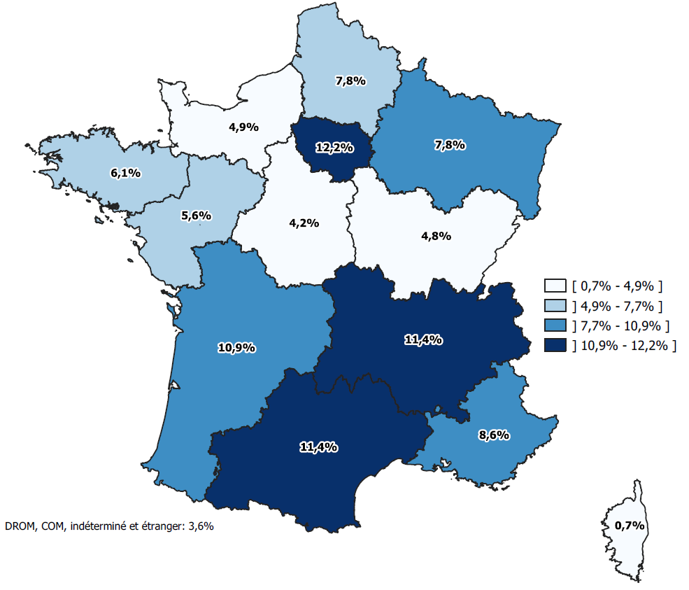
 | Région | pourcentage
 | Auvergne-Rhône-Alpes | 11.4%
 | Bourgogne-Franche-Comté | 4.8%
 | Bretagne | 6.1%
 | Centre-Val-de-Loire | 4.2%
 | Corse | 0.7%
 | Grand Est | 7.8%
 | Hauts-de-France | 7.8%
 | Île-de-France | 12.2%
 | Normandie | 4.9%
 | Nouvelle Aquitaine | 10.9%
 | Occitanie | 11.4%
 | Pays de la Loire | 5.6%
 | Provence-Alpes-Côte d'Azur | 8.6%

 | DOM-COM et étranger | 3.6%

